50
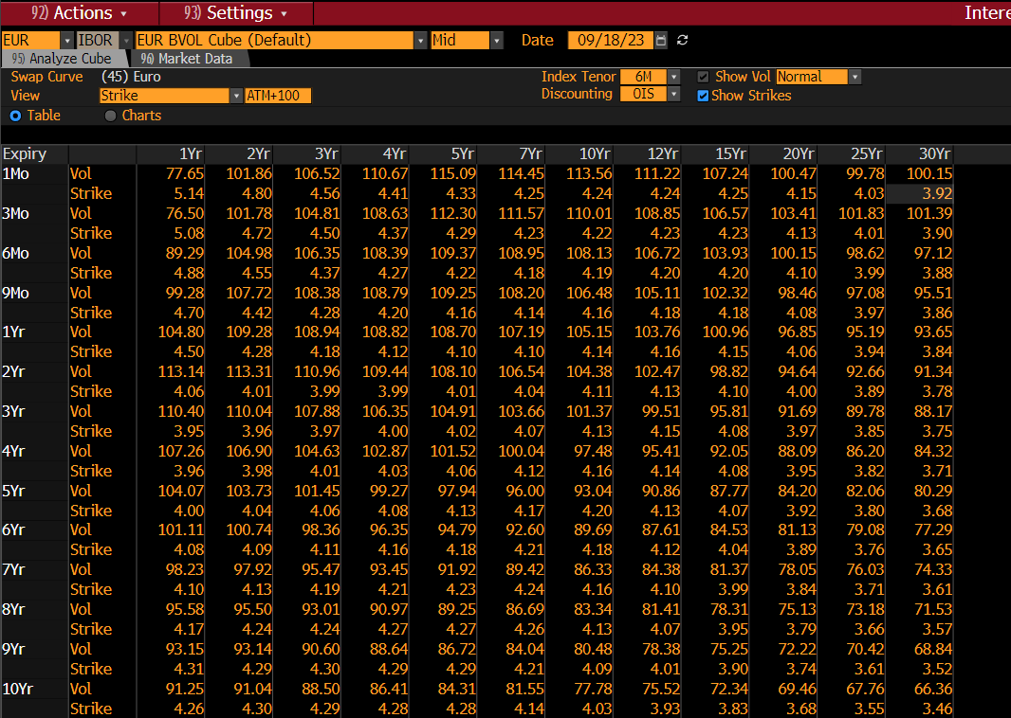
50 | 10Yr
1Mo | 51.27
3Mo | 57.41
6Mo | 53.49
9Mo | 51.8
1Yr | 50.82
2Yr | 51.75
3Yr | 53.92
4Yr | 55.4
5Yr | 56.17
6Yr | 56.57
7Yr | 56.81
8Yr | 56.91
9Yr | 56.97
10Yr | 56.98
12Yr | 56.38
15Yr | 55.61
20Yr | 53.29
25Yr | 50.84
30Yr | 48.55

ATM
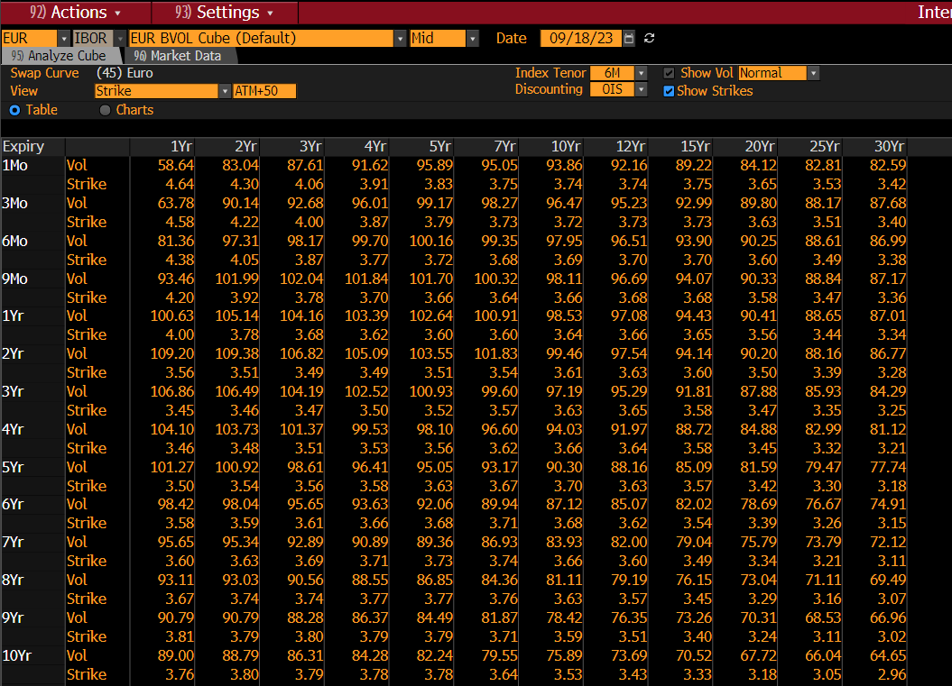
0 | 10Yr
1Mo | 35.92
3Mo | 42.93
6Mo | 43.53
9Mo | 44.73
1Yr | 45.69
2Yr | 49.43
3Yr | 52.1
4Yr | 53.98
5Yr | 55.09
6Yr | 55.54
7Yr | 55.82
8Yr | 55.96
9Yr | 56.06
10Yr | 56.12
12Yr | 55.57
15Yr | 54.88
20Yr | 52.7
25Yr | 50.29
30Yr | 48.01

-50
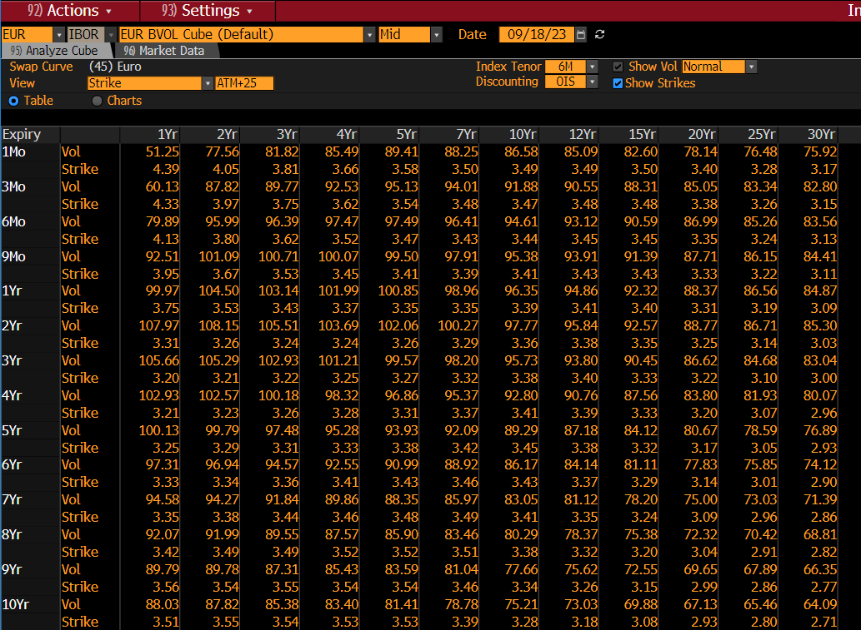
-50 | 10Yr
1Mo | 51.37
3Mo | 54.9
6Mo | 51.72
9Mo | 50.27
1Yr | 49.35
2Yr | 51.36
3Yr | 53.42
4Yr | 54.75
5Yr | 55.38
6Yr | 55.72
7Yr | 55.92
8Yr | 55.97
9Yr | 55.99
10Yr | 55.97
12Yr | 55.38
15Yr | 54.65
20Yr | 52.42
25Yr | 50.08
30Yr | 47.8

-200
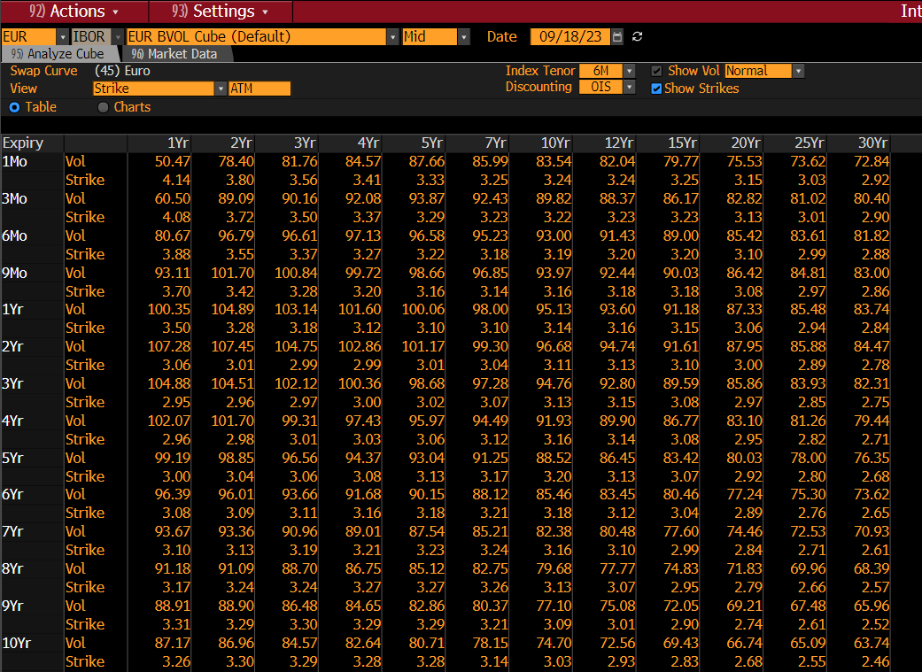
-200 | 10Yr
1Mo | 102.14
3Mo | 102.5
6Mo | 88.84
9Mo | 79.44
1Yr | 72.05
2Yr | 65
3Yr | 64.11
4Yr | 62.35
5Yr | 59.78
6Yr | 59.54
7Yr | 59.14
8Yr | 58.6
9Yr | 58
10Yr | 57.36
12Yr | 56.26
15Yr | 54.73
20Yr | 51.11
25Yr | 48.53
30Yr | 46.14

+100 strike
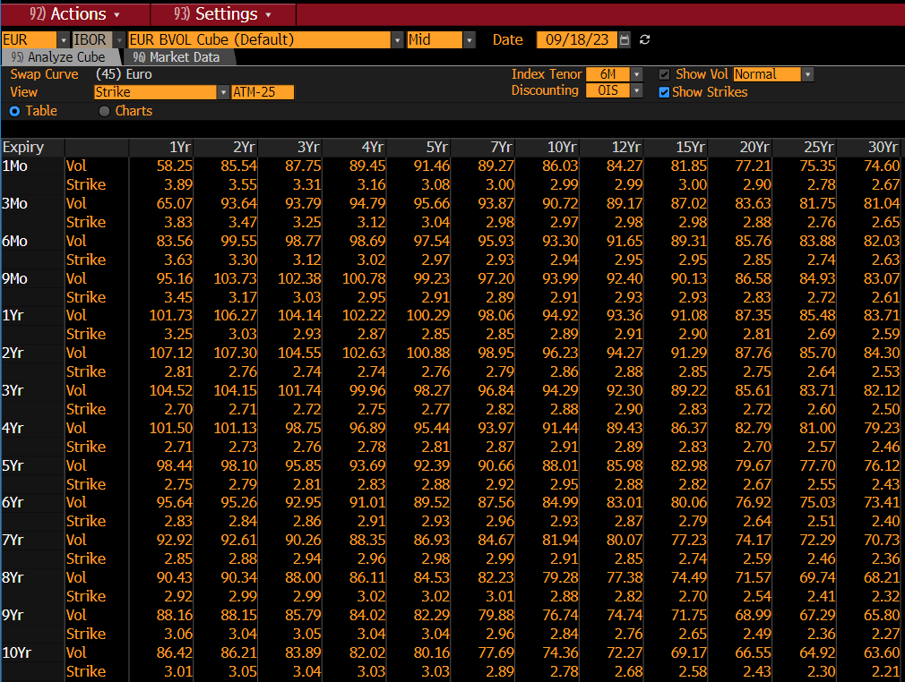
100 | 10Yr
1Mo | 0.79
3Mo | 0.8
6Mo | 0.82
9Mo | 0.83
1Yr | 0.85
2Yr | 0.93
3Yr | 1.01
4Yr | 1.09
5Yr | 1.16
6Yr | 1.21
7Yr | 1.25
8Yr | 1.28
9Yr | 1.29
10Yr | 1.31
12Yr | 1.26
15Yr | 1.16
20Yr | 0.95
25Yr | 0.82
30Yr | 0.77

+25 strike
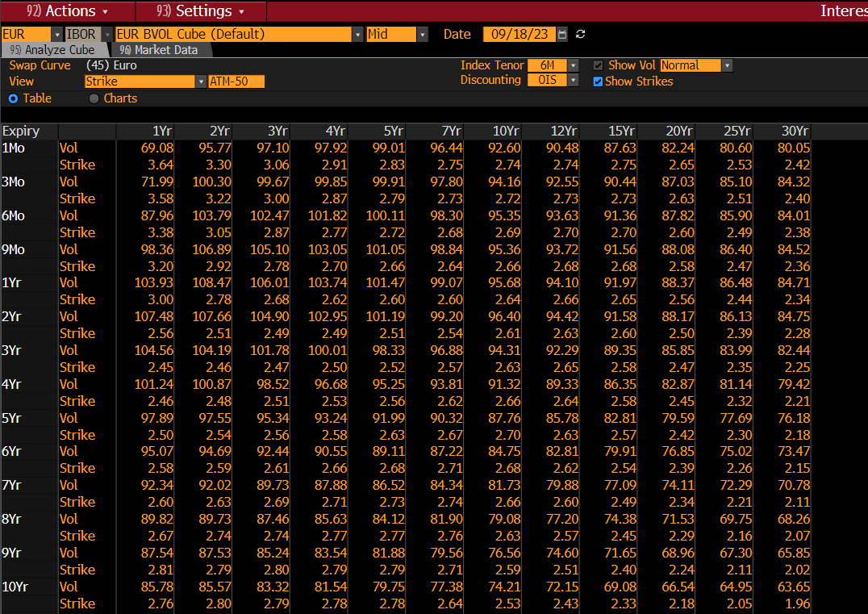
25 | 10Yr
1Mo | 0.04
3Mo | 0.05
6Mo | 0.07
9Mo | 0.08
1Yr | 0.1
2Yr | 0.18
3Yr | 0.26
4Yr | 0.34
5Yr | 0.41
6Yr | 0.46
7Yr | 0.5
8Yr | 0.53
9Yr | 0.54
10Yr | 0.56
12Yr | 0.51
15Yr | 0.41
20Yr | 0.2
25Yr | 0.07
30Yr | 0.02

-25 strike
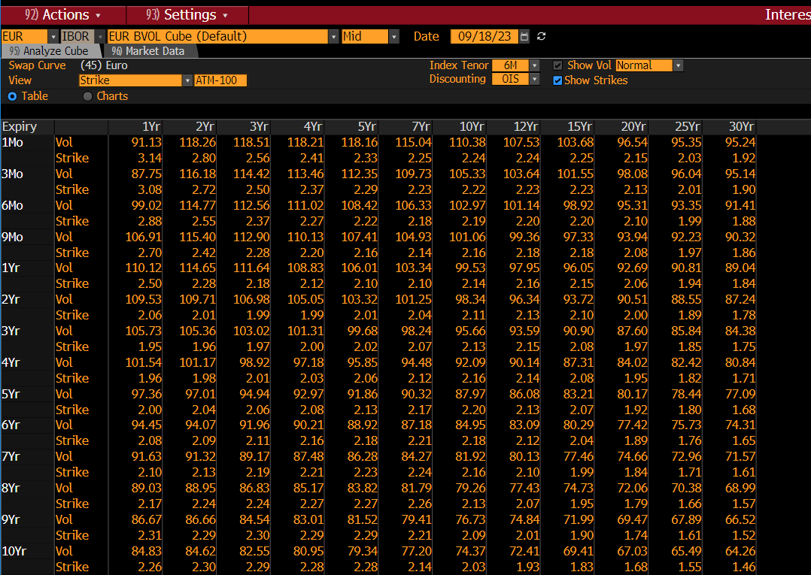
-25 | 10Yr
1Mo | -0.46
3Mo | -0.45
6Mo | -0.43
9Mo | -0.42
1Yr | -0.4
2Yr | -0.32
3Yr | -0.24
4Yr | -0.16
5Yr | -0.09
6Yr | -0.04
7Yr | -0.003
8Yr | 0.03
9Yr | 0.04
10Yr | 0.06
12Yr | 0.01
15Yr | -0.09
20Yr | -0.3
25Yr | -0.43
30Yr | -0.48

-100 strike
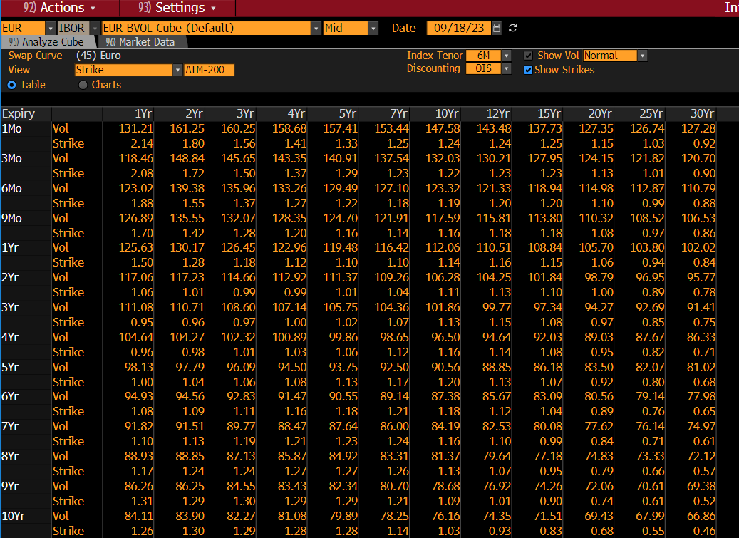
-100 | 10Yr
1Mo | -1.21
3Mo | -1.2
6Mo | -1.18
9Mo | -1.17
1Yr | -1.15
2Yr | -1.07
3Yr | -0.99
4Yr | -0.91
5Yr | -0.84
6Yr | -0.79
7Yr | -0.75
8Yr | -0.72
9Yr | -0.71
10Yr | -0.69
12Yr | -0.74
15Yr | -0.84
20Yr | -1.05
25Yr | -1.18
30Yr | -1.23

